使用方法
使用方法
 | かんたん説明
 |  | はじめて使う場合
 |  |  | 初期設定を行う

 |  |  | 印刷ボタンを押す→番号が入った紙が印刷されます。(1枚当たり78個）
 |  |  | 3枚欲しい場合は1回押し、印刷を3回繰り返してください。

 |  |  | ファイルを閉じる

 |  | 2回目以降
 |  |  | ファイルを開く

 |  |  | 印刷ボタンを押す→番号が入った紙が印刷されます。(1枚当たり78個）
 |  |  | 3枚欲しい場合は1回押し、印刷を3回繰り返してください。

 |  |  | ファイルを閉じる

 | マニュアル
 | 1 | 初期設定を行う
 |  |  | ※この操作は最初の1回のみ。2回目以降は2の管理番号ラベルの印刷のみでOK
 |  |  | 【1番から採番する場合】
 |  |  | 初期設定シートの店舗横にある初期値へ数字の1を入力する

 |  |  | 【既に番号が存在し、その続きから採番する場合】
 |  |  | 取得されている最終番号を調べる
 |  |  | 最終番号＋1を初期値へ数字で入力する
 |  |  | 例：取得されている最終番号（印刷されている紙の最終番号）が325の場合
 |  |  | 初期値＝10625（10625＋1＝10626）

 | 2 | 管理番号ラベルの印刷
 |  |  | 店舗名のシートを選択し、印刷ボタンを押す

 |  |  | 印刷のダイアログが表示され、プリンターを選択する
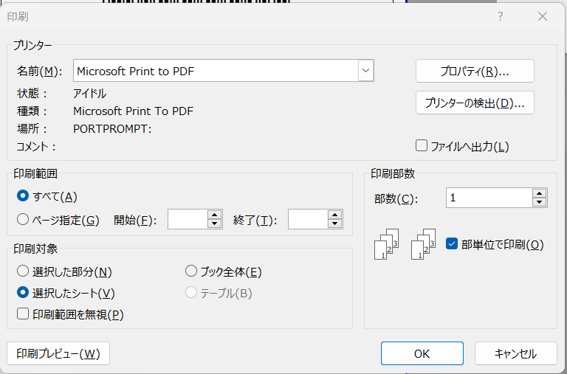

印刷するプリンターを選択
（PDFを選択するという意味ではありません）

 |  |  | プリンタ選択後、OKボタンを押す

 |  |  | ※プリンターから紙が印刷されます。

 |  |  | 必要な管理番号の数だけ印刷ボタンを押す

 |  |  | 印刷が終わったらファイルを閉じる（保存のダイアログが出た場合、上書き保存）

 | 3 | 使用上の注意
 |  |  | 印刷を行い、プリンターエラーなどで紙が出なかった場合
 |  |  | プリンターのエラーを解消した上で、再度印刷ボタンを押してください。
 |  |  | ※欠番が出てもOKです。管理番号が重複しないことが重要です。

 |  |  | ファイルが壊れた場合
 |  |  | 新しいファイルを用意して
 |  |  | 初期設定→【既に番号が存在し、その続きから採番する場合】
 |  |  | から行ってください。
 |  |  | 実際の印刷された紙の最終番号を調べても、既に印刷されているものを破棄して、
 |  |  | 新しく発行するでもOKです。
 |  |  | 管理番号が重複しないように設定してください。
 | 4 | その他注意
 |  |  | このファイルは管理番号を発行するものです。
 |  |  | 番号が重複しないように作ってあります。
 |  |  | ※番号が重複すると管理出来ない状態となります。

 |  |  | 各シートを保護しています。保護は解除しないでください。
 |  |  | 解除して使用した場合、重複が起こる可能性があります。
 |  |  | その場合は各店舗で全て見直し、管理番号のつけなおしを行って頂きます。

 |  |  | 印刷ボタンを押すと、番号発行、印刷、ファイルの保存まで行っております。
 |  |  | ファイルメニューやショートカットなどで印刷をしようとしても
 |  |  | 出来ない仕様になっております
 |  |  | 必ずボタンから印刷すること

 |  |  | プログラム、関数などの変更は基本的に行わないでください。

